Pas à pas SIAP
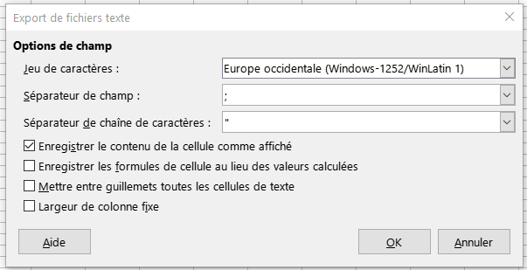
Ce guide Pas à Pas explique la démarche à suivre pour utiliser l'onglet "Modèle_surface_par_type" de ce document
Pour rappel cet onglet vise à faciliter l'instruction des dossiers dans le SIAP. Dans ce guide Pas à Pas, nous allons prendre l'exemple de l'instruction d'un dossier de 9 logements ordinaires avec 3 PLAI, 3 PLUS et 3 PLS.

Etape 1. | Vers l'étape suivante => | Etape 2. |  | Vers l'étape suivante => | Etape 3.
Le bailleur doit atteindre l'étape "Typologie des logement" dans l'instruction dans le SIAP (comme sur l'exemple ci-dessous) |  | Enregistrer l'onglet "Modele_surface_par_type" en format .CSV |  |  | Importer dans le SIAP l'onglet "Modele_surface_par_type" enregistré au format .CSV
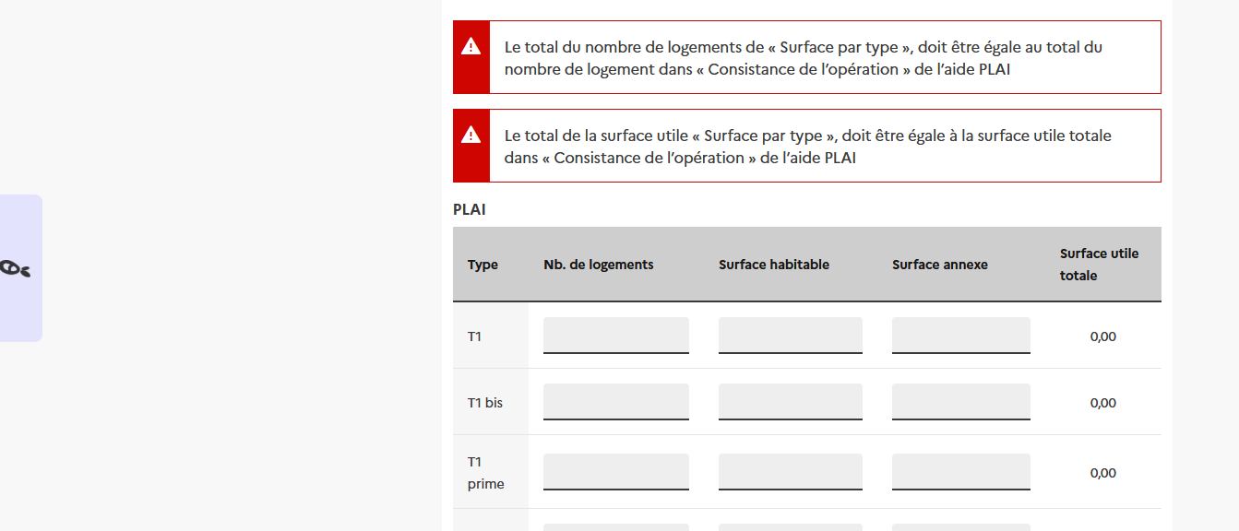
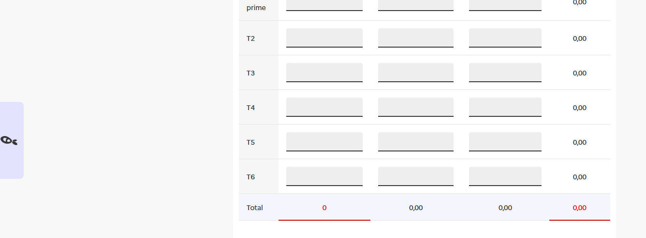
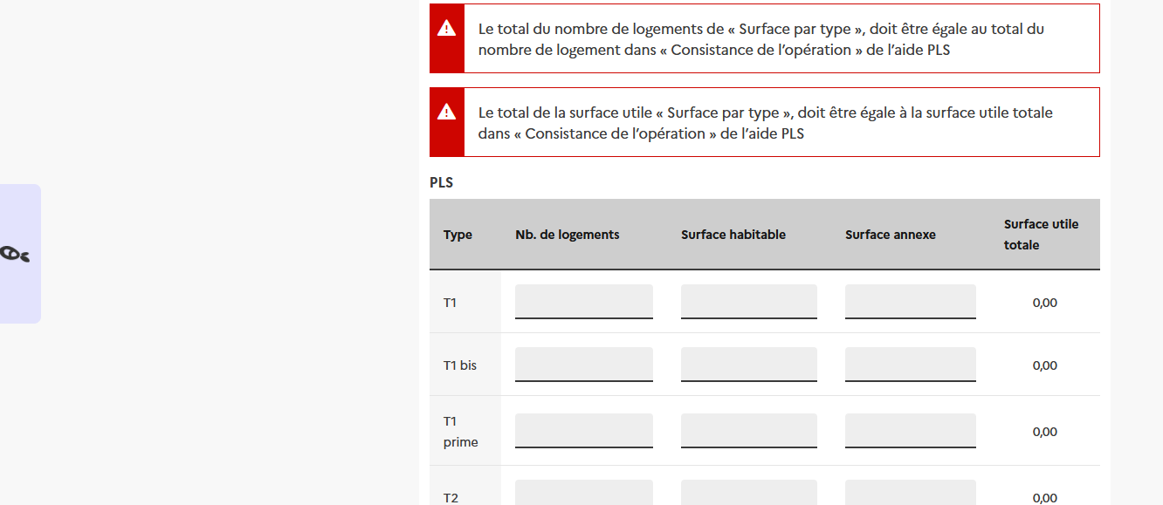
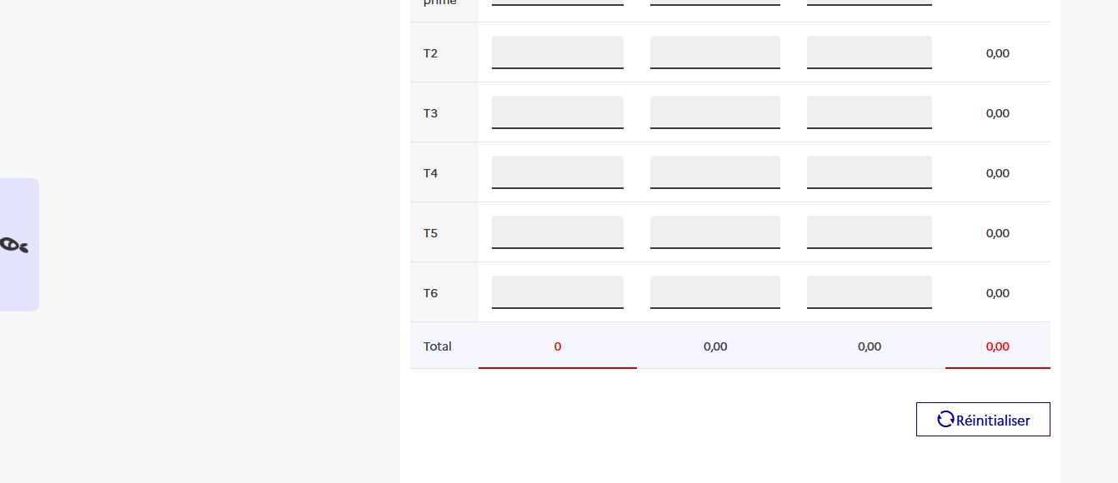
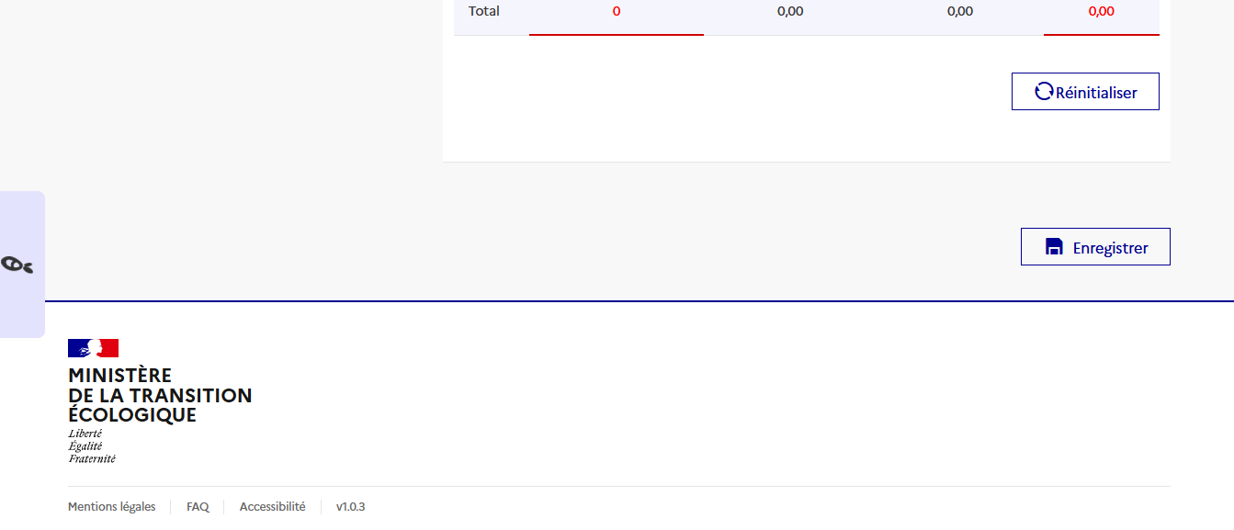
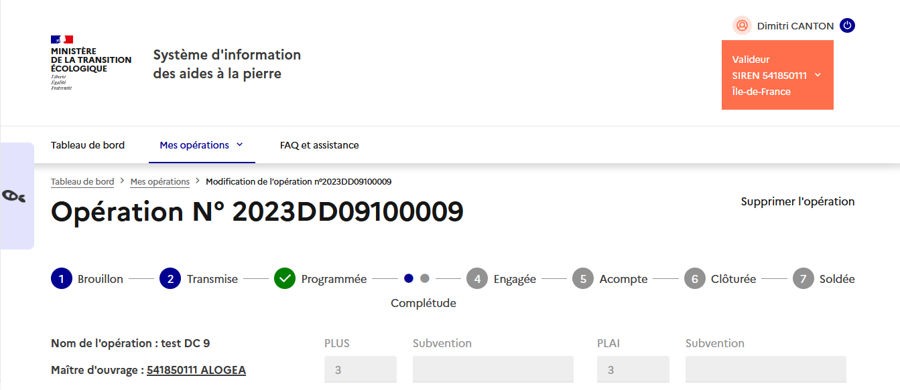
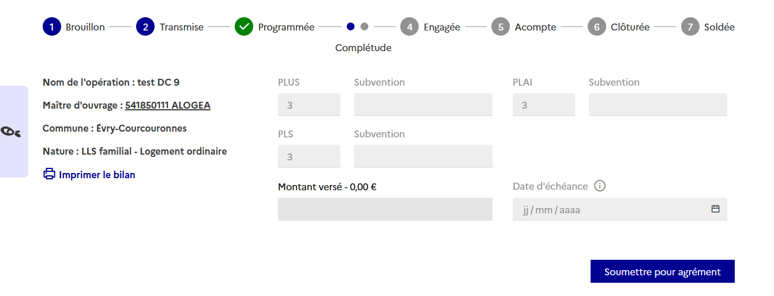
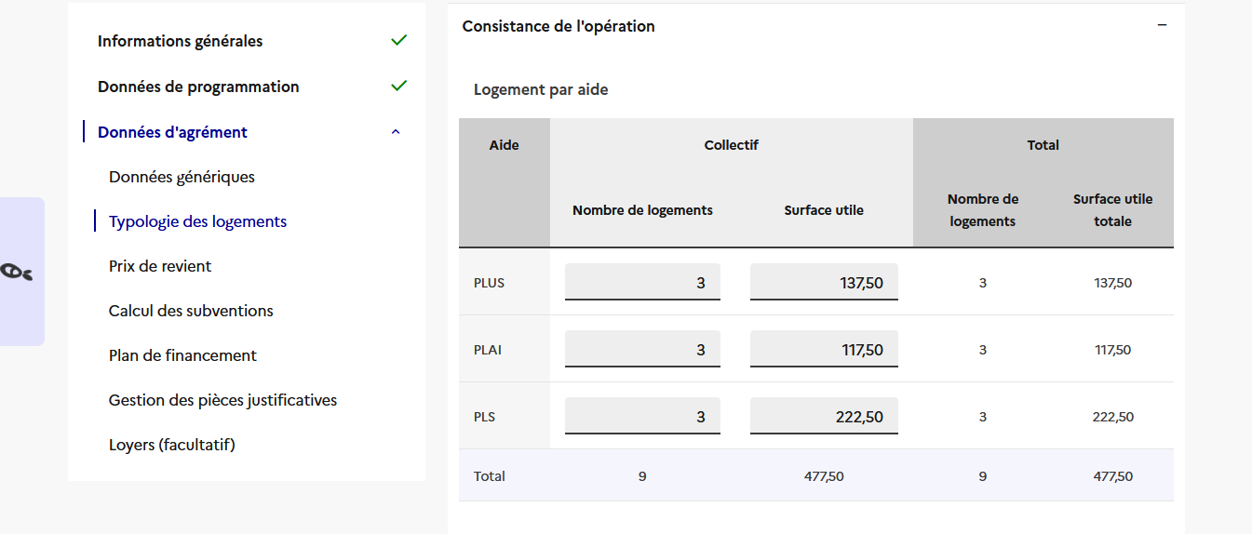
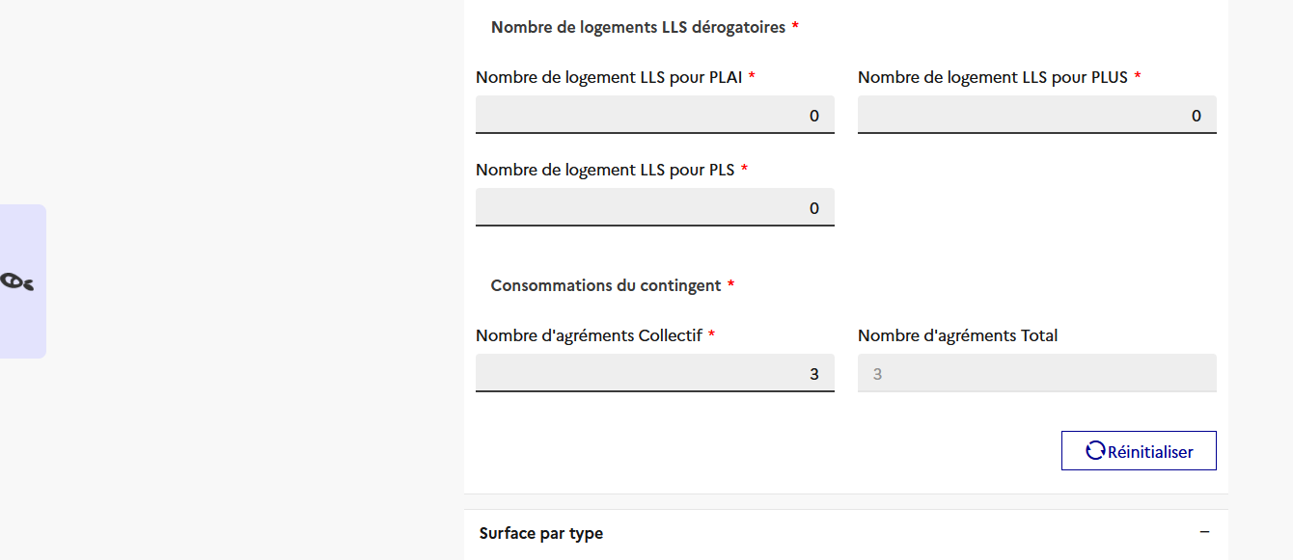
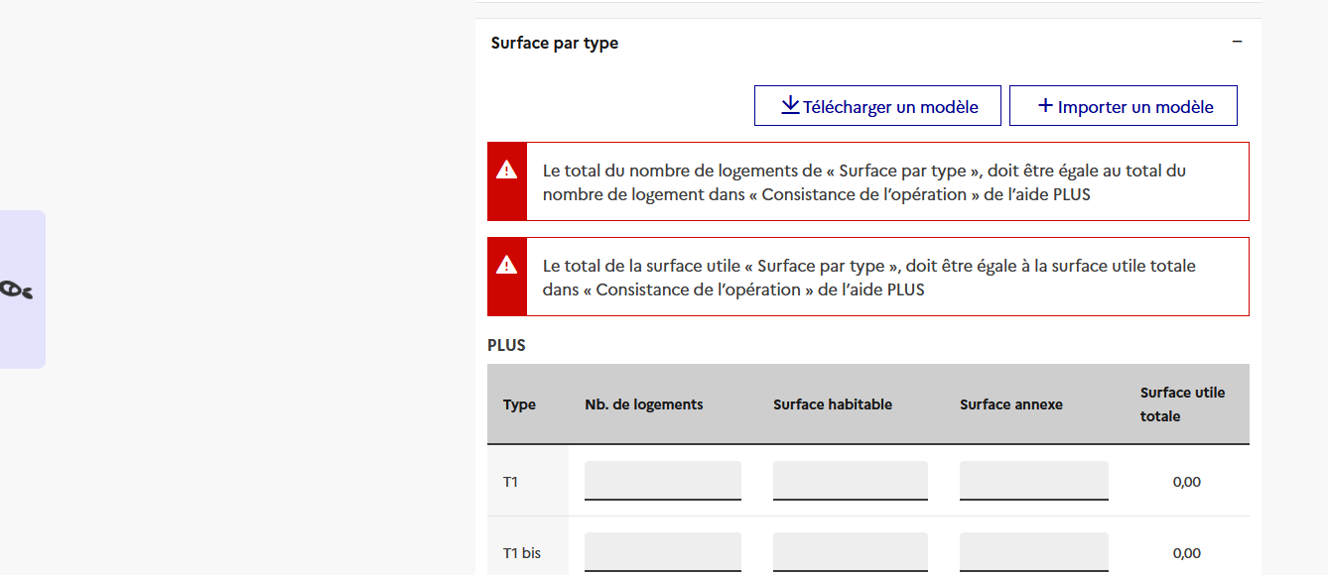
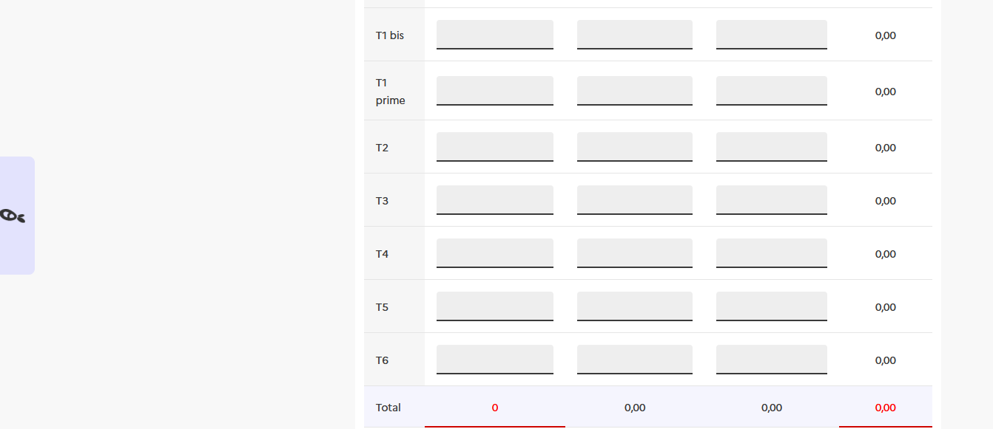
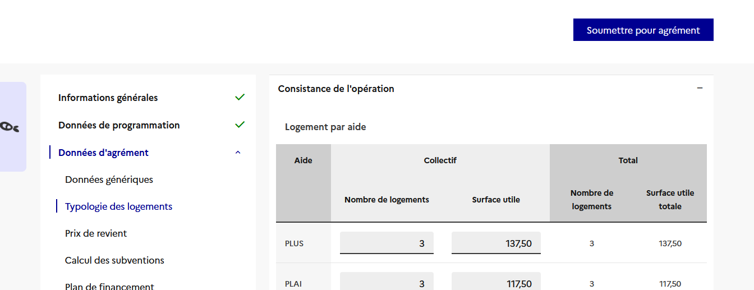
 |  | 1. Clic droit sur l'onglet "Modele_surface_par_type" puis cliquer sur "Déplacer ou copier…" : |  |  | 1. Cliquer sur "Importer un modèle" dans la partie surface par type du SIAP. Voir la capture d'écran dans l'étape 1 (ligne 86)
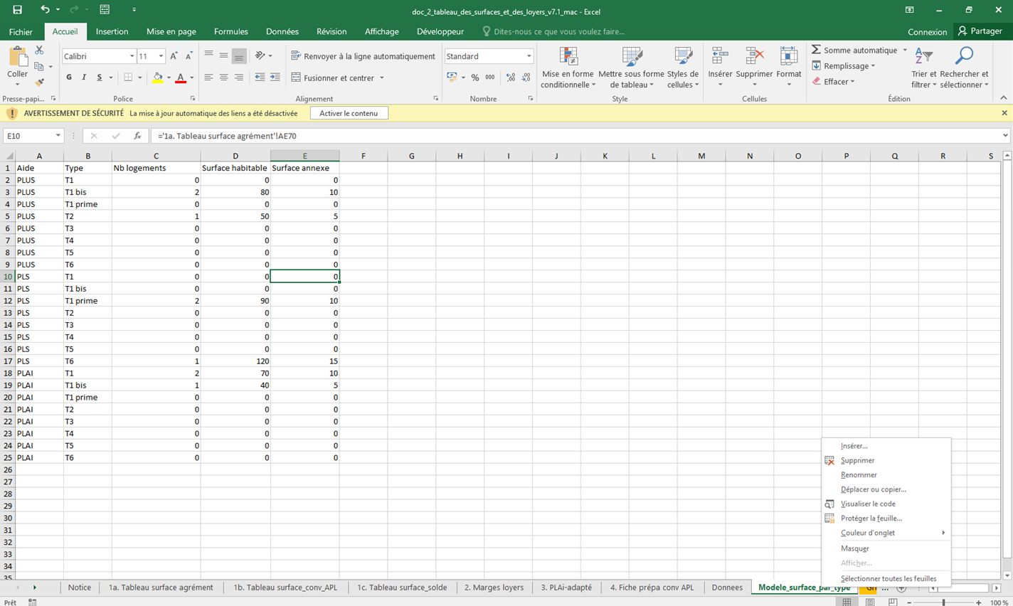
 |  |  |  |  | 2. Seléctionner le fichier .CSV correspondant à l'onglet "Modele_surface_par_type"

 |  |  |  |  | 3. Et voilà : les données du tableau des loyers et des surfaces sont intégrées directement dans le SIAP :

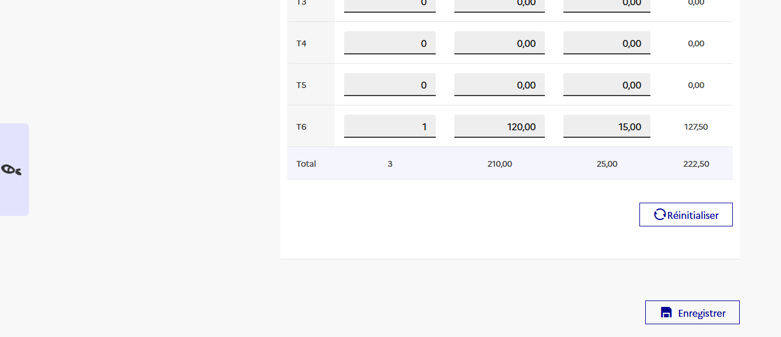
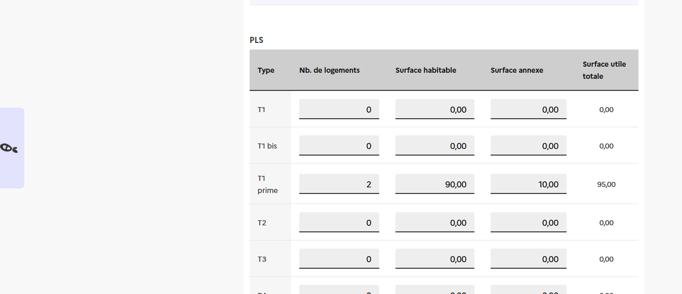
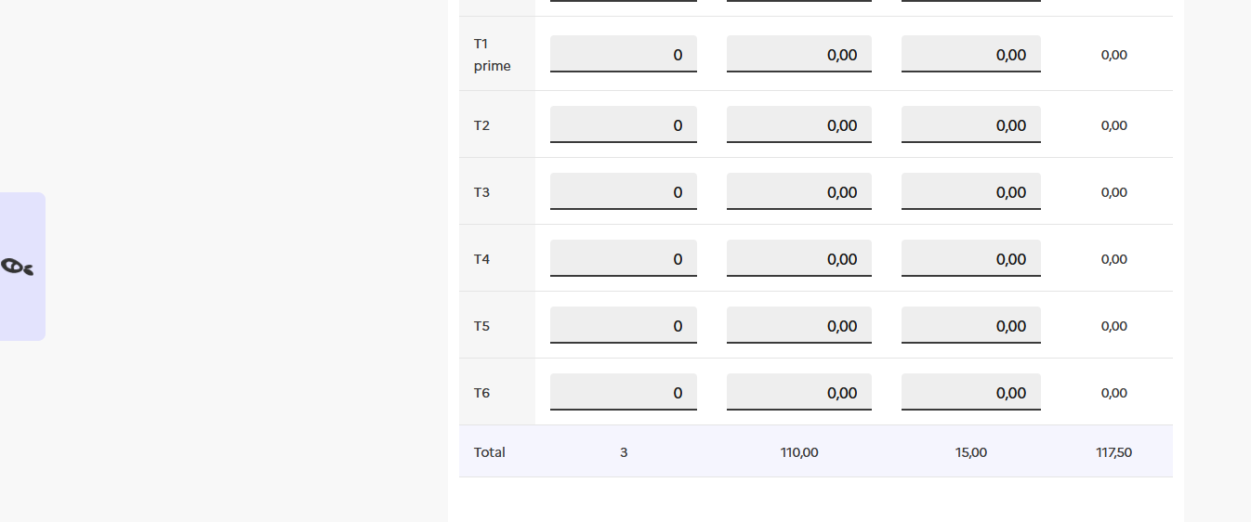
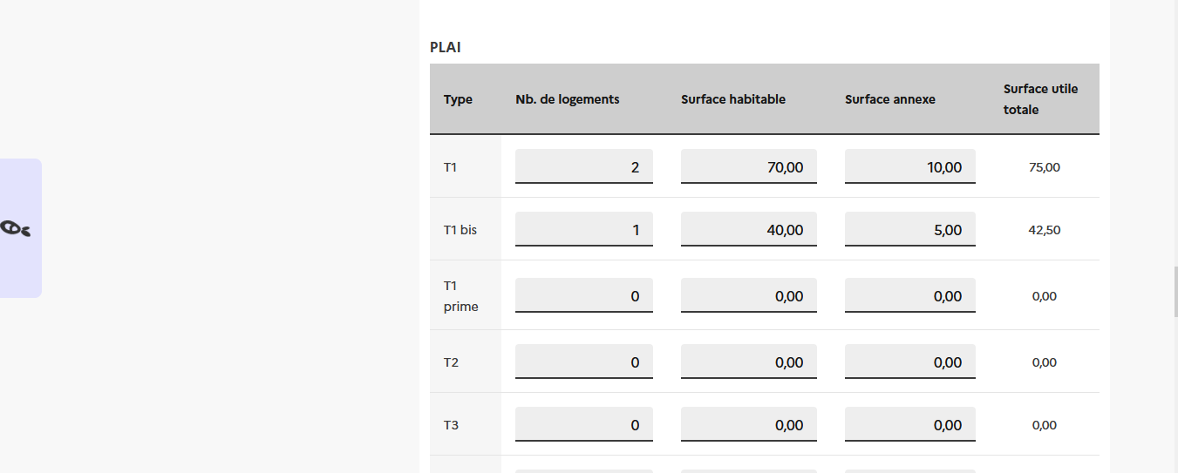
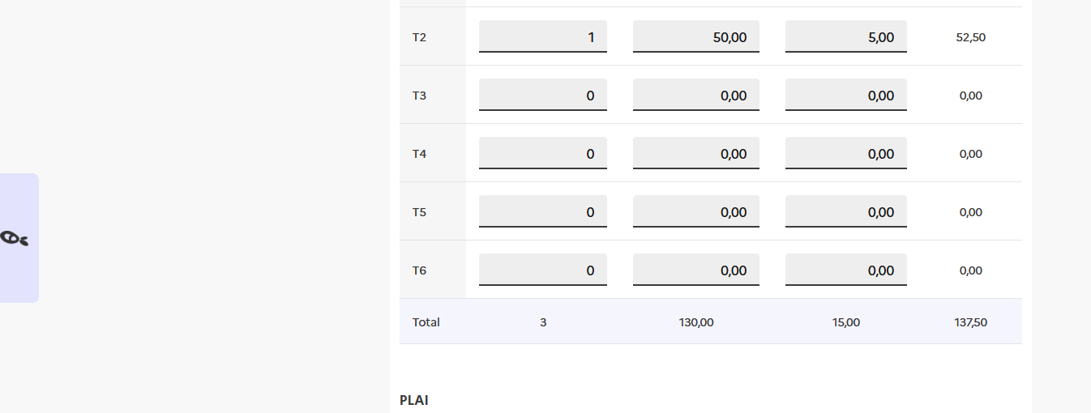
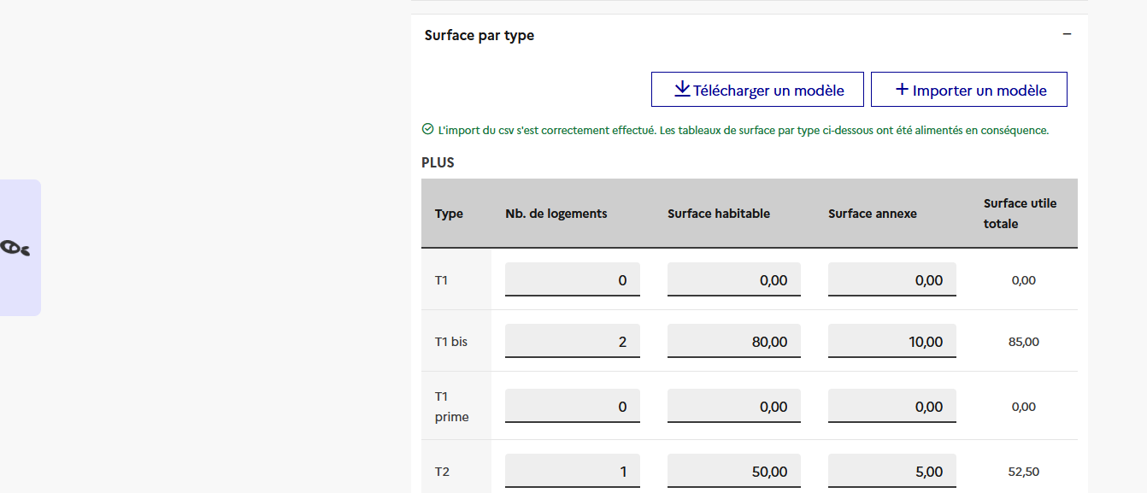

 |  | 2. Dans la fenêtre qui s'affiche, seléctionner "(nouveau classeur)" dans le menu déroulant puis côcher la case "Créer une copie" :
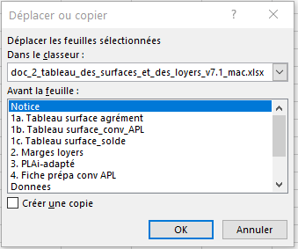
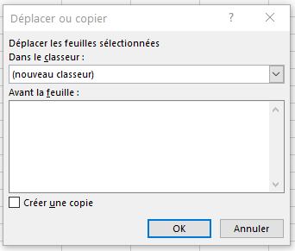
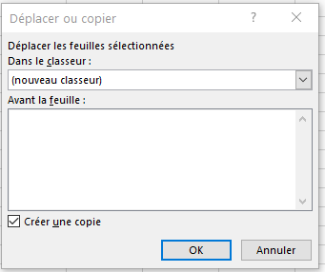

 |  | 3. Enregistrer sous .CSV (séparateur : point-virgule) le nouveau classeur créer :

 |  | Pour Excel :
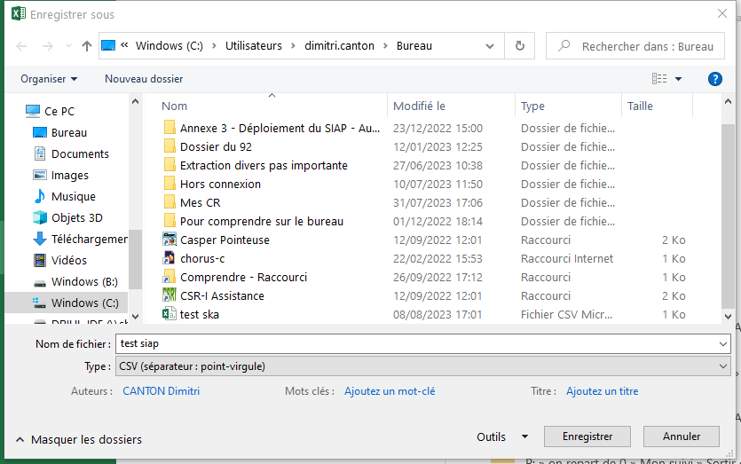

 |  | Pour Libre Office : Il faut configurer le "Séparateur de champ" avec ";"

 |  | D'abord enregistrer sous :
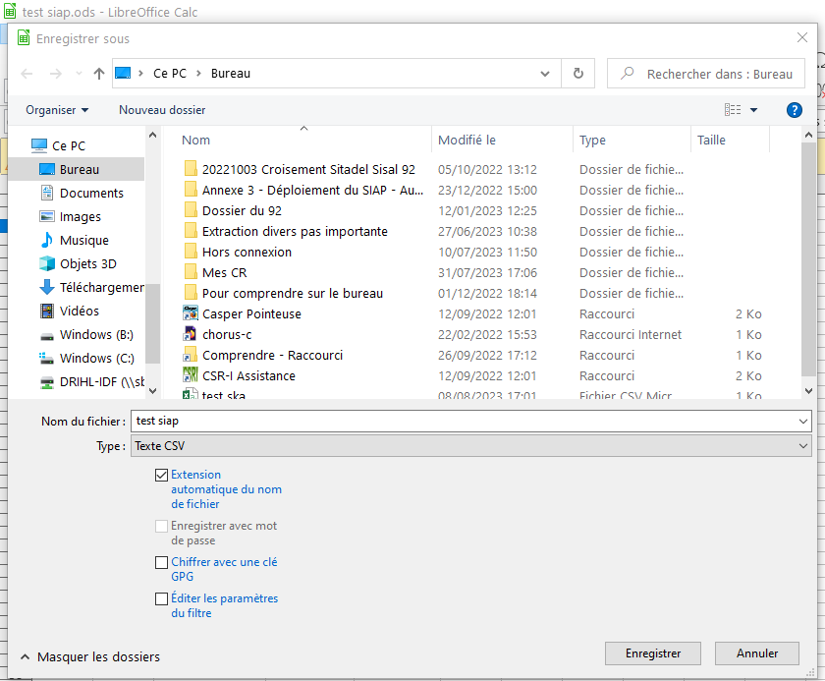

 |  | Puis seléctionner le "Séparateur de champ" : ";" | Puis cliquer sur "OK"

